表紙
第２５回 連南杯（団体戦）

２０１９年９月２３日（月）秋分の日
主催 | ： | 連南ＢＣ、郷内ＢＣ
協賛 | ： | モアスポーツ
 | ： | アースラボ株式会社
 | ： | 多治米歯科

会場 | ： | 笠岡総合体育館 メインアリーナ

ｺｰﾄ割
本
部
６ コート
K 級
L 級
１コート
Ａ 級
B 級
出
入
口
４コート
６リーグ
１リーグ
２リーグ
３コート
５リーグ
１リーグ
２リーグ
５コート
I 級
J 級
２コート
C 級
D 級
５コート
７リーグ
１リーグ
２リーグ
２コート
４リーグ
１リーグ
２リーグ
４コート
G 級
H 級
３コート
E 級
F 級
６コート
８リーグ
１リーグ
２リーグ
１コート
３リーグ
１リーグ
２リーグ
本
部
出入口
階
段

 |  |  | コ ー ト 番 号
 |  |  |  |  | 第２５回連南杯

３
３
４
６
９
９
１０
１２

２
２
５
５
８
８
１１
１１

１
１
６
４
７
７
1２
１０

本部
(放送室）
本部
（放送室）
（放送室）
本部
（記録・シャトル）

出入口
出入口
出入口
（締切）
出入口（締切）

 |  | ホール |  |  |  | 更衣室 →

 | コート番号
１部 | １・２
２部 | １・２・３
３部Ａ | ４・６
３部Ｂ | ５・６ |  |  | ※試合進行応じてコート変更を行います。
４部 | ６・７・８
５部 | ６・９・１２
６部 | １０・１１

 |  |  |  |  |  |  | Ｐ－３

広告
アースラボ株式会社 会社概略

業務内容 | 耐摩耗、耐腐食、防錆処理などの溶射工事。
 | 硬化肉盛、部品の復元、修理などの特殊溶接工事。
 | 部品製作、各種製缶などの一般溶接工事。
 | 耐摩耗プレート、溶接棒、溶接材料の販売
 | セラミックスのライニング

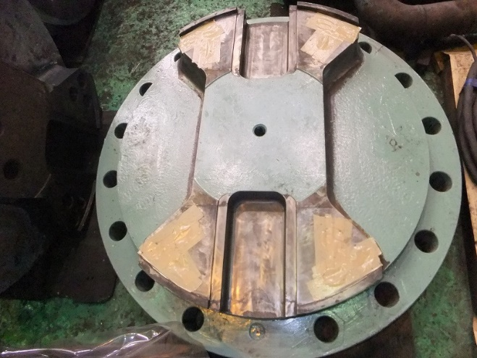
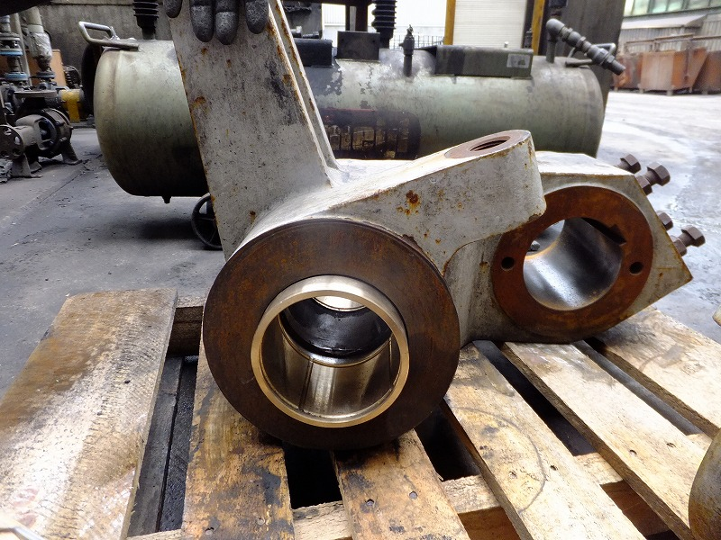

キー溝の溶射補修 |  | ブッシュ部の内径溶射補修

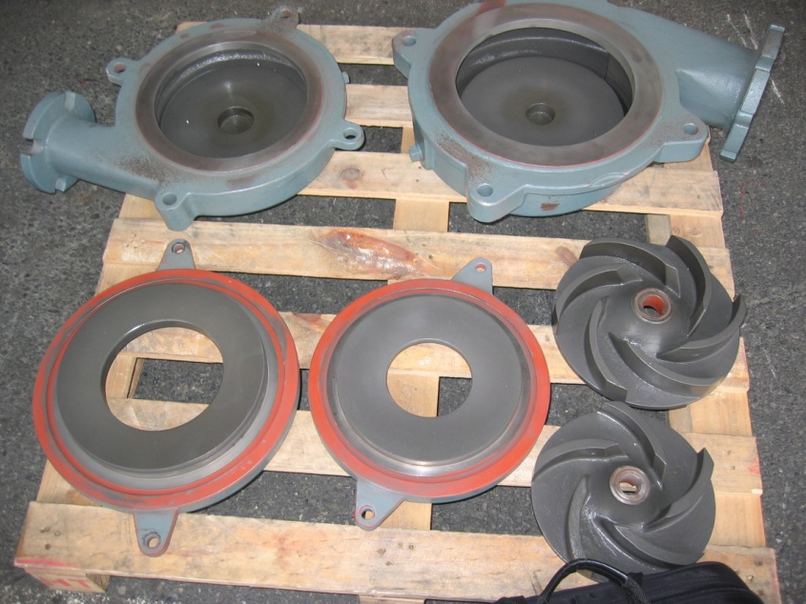

 |  | 搬送スクリューの耐摩耗肉盛＆溶射
ポンプ部品の溶射

 |  |  | ア-スラボ株式会社

 |  |  |  | 安 藤 錦 次
 |  |  |  | TEL 090-1180-9630
 |  |  |  | FAX 084-956-0767
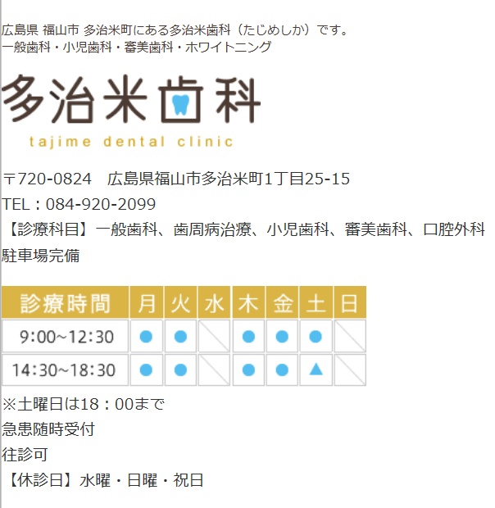
 |  |  | Mail ： aslab1609@snow.megaegg.ne.jp
 |  |  | URL ： http://aslab1609.com/

 |  |  |  |  | Ｐ-１０

